상품제안서
인켈 블루투스 올인원 미니 오디오스피커 | 상품코드: S40798

 |  |  |  |  |  |  | 02-713-8555 | www.synergygift.co.kr
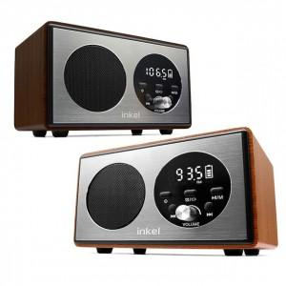

【상세/제작정보】 | <p><span style="font-size: 18.6667px;">※ 레이저인쇄 정면 / 실크, 컬러인쇄 윗면 인쇄 가능</span></p>

【인쇄/포장옵션】 | 실크, 레이저, 풀칼라 / 포장지포장

【공급단가】 | 수량 | 20~ | 100~ | 200~ | 300~ | 500~
*VAT별도 | 월넛 | 35,500원 | 32,500원 | 31,900원 | 31,560원 | 31,000원
 | 메이플(품절) | 35,500원 | 32,500원 | 31,900원 | 31,560원 | 31,000원

【상품 URL】 | https://www.synergygift.co.kr:443/src/goods_detail.php?gdno=40798

